行政事業レビューシート
 |  |  |  |  |  |  |  |  |  |  |  |  |  |  |  |  |  |  |  |  |  |  | 事業番号 |  |  |  |  |  | 0162
平成２７年度行政事業レビューシート |  |  |  |  |  |  |  |  |  |  |  |  |  |  |  |  |  |  |  |  |  | （ | 復興庁 |  |  |  |  |  |  |  |  | ）
事業名 |  |  |  | 放射性物質被害林産物処理支援事業 |  |  |  |  |  |  |  |  |  |  | 担当部局庁 |  |  |  | 復興庁 |  |  |  |  |  |  |  | 作成責任者
事業開始年度 |  |  |  | 平成２５年度 |  |  | 事業終了 （予定）年度 |  |  |  | 平成２９年度 |  |  |  | 担当課室 |  |  |  | 統括官付参事官（予算・会計担当） |  |  |  |  |  |  |  | 参事官 小瀬 達之
会計区分 |  |  |  | 東日本大震災復興特別会計 |  |  |  |  |  |  |  |  |  |  | 政策・施策名 |  |  |  | 政策：復興施策の推進 施策：東日本大震災からの復興に係る施策の推進
根拠法令 （具体的な 条項も記載） |  |  |  | - |  |  |  |  |  |  |  |  |  |  | 関係する計画、通知等 |  |  |  | -
主要政策・施策 |  |  |  | 地球温暖化対策 |  |  |  |  |  |  |  |  |  |  | 主要経費 |  |  |  | その他の事項経費
事業の目的 （目指す姿を簡潔に。3行程度以内） |  |  |  | 東日本大震災に伴う福島原発の事故により放射性物質が大気中に飛散し、樹皮（バーク）、ほだ木等の林産物から放射性物質が確認されている。これらの大部分は放射性物質を含んだ焼却灰の処理の問題により、福島県及びその近隣県で大量に滞留しており、事業活動に影響が生じているため、当該事業により対策を講じ、林産物の流通を推進させる。
事業概要 （5行程度以内。別添可） |  |  |  | 地域林産物の流通安定化を図るため、製材工場等に滞留する樹皮（バーク）、ほだ木等の放射性物質被害林産物の処理対策として、樹皮の圧縮機の設置、一時保管費用、廃棄物処理施設での焼却及び運搬費用等、製材工場等が負担する経費を一時的に支援する（定額）。 なお、当該事業は東京電力からの損害賠償が認められた経費を対象としており、東京電力から賠償金の支払いがあった後に国庫へ返還することとする。
実施方法 |  |  |  | 補助
予算額・ 執行額 （単位:百万円） |  |  |  |  |  |  |  | 24年度 |  |  |  |  | 25年度 |  |  |  |  | 26年度 |  |  |  |  |  | 27年度 |  |  |  | 28年度要求
 |  |  |  | 予算の状況 | 当初予算 |  |  | - |  |  |  |  | 452 |  |  |  |  | 452 |  |  |  |  |  | 422 |  |  |  | 422
 |  |  |  |  | 補正予算 |  |  | - |  |  |  |  | - |  |  |  |  | - |  |  |  |  |  | -
 |  |  |  |  | 前年度から繰越し |  |  | - |  |  |  |  | - |  |  |  |  | - |  |  |  |  |  | -
 |  |  |  |  | 翌年度へ繰越し |  |  | - |  |  |  |  | - |  |  |  |  | - |  |  |  |  |  | -
 |  |  |  |  | 予備費等 |  |  | - |  |  |  |  | - |  |  |  |  | - |  |  |  |  |  | -
 |  |  |  |  | 計 |  |  | 0 |  |  |  |  | 452 |  |  |  |  | 452 |  |  |  |  |  | 422 |  |  |  | 422
 |  |  |  | 執行額 |  |  |  | - |  |  |  |  | 292 |  |  |  |  | 433
 |  |  |  | 執行率（％） |  |  |  | - |  |  |  |  | 65% |  |  |  |  | 96%
成果目標及び成果実績 （アウトカム） |  |  |  | 定量的な成果目標 |  |  |  | 成果指標 |  |  |  |  |  |  |  | 単位 |  |  | 24年度 |  |  |  | 25年度 |  |  | 26年度 |  |  | 目標最終年度
 |  |  |  |  |  |  |  |  |  |  |  |  |  |  |  |  |  |  |  |  |  |  |  |  |  |  |  |  |  | 29 | 年度
 |  |  |  | 事業実施県の製材工場における丸太取扱量 |  |  |  | 事業実施県の製材工場における丸太取扱量の増加率 |  |  |  |  |  |  | 成果実績 | ％ |  |  | - |  |  |  | 117 |  |  | 121
 |  |  |  |  |  |  |  |  |  |  |  |  |  |  | 目標値 |  |  |  | - |  |  |  | - |  |  | - |  |  | 145
 |  |  |  |  |  |  |  |  |  |  |  |  |  |  | 達成度 | ％ |  |  | - |  |  |  | 81 |  |  | 83

活動指標及び活動実績 （アウトプット） |  |  |  | 活動指標 |  |  |  |  |  |  |  |  |  |  |  | 単位 |  |  | 24年度 |  |  |  | 25年度 |  |  | 26年度 |  |  | 27年度活動見込
 |  |  |  | 製材工場等に滞留する樹皮（バーク）の処理量（福島県） |  |  |  |  |  |  |  |  |  |  | 活動実績 | ｔ |  |  | - |  |  |  | 94,000 |  |  | 123,000
 |  |  |  |  |  |  |  |  |  |  |  |  |  |  | 当初見込み | ｔ |  |  | - |  |  |  | 60,000 |  |  | 108,000 |  |  | 108,000
単位当たり コスト |  |  |  | 算出根拠 |  |  |  |  |  |  |  |  |  |  |  | 単位 |  |  | 24年度 |  |  |  | 25年度 |  |  | 26年度 |  |  | 27年度見込
 |  |  |  | 執行額／活動実績のうち当該事業による樹皮（バーク）処理量（千ｔ） |  |  |  |  |  |  |  |  |  |  | 単位当たり コスト | 百万円 |  |  | - |  |  |  | 22 |  |  | 29 |  |  | 28
 |  |  |  |  |  |  |  |  |  |  |  |  |  |  | 計算式 | 執行額/実績(千ｔ） |  |  | - |  |  |  | 292百万円/13千ｔ |  |  | 433百万円/15千ｔ |  |  | 422百万円/15千ｔ
平成27・28年度予算内訳（単位：百万円） |  | 費 目 |  |  |  | 27年度当初予算 |  |  |  | 28年度要求 |  |  |  | 主な増減理由
 |  | 放射性物質被害林産物処理支援事業 |  |  |  | 422 |  |  |  | 422

 |  | 計 |  |  |  | 422 |  |  |  | 422

事業所管部局による点検・改善
 |  | 項 目 |  |  |  |  |  |  |  |  |  |  |  |  |  |  |  | 評 価 |  | 評価に関する説明
国費投入の必要性 |  | 事業の目的は国民や社会のニーズを的確に反映しているか。 |  |  |  |  |  |  |  |  |  |  |  |  |  |  |  | ○ |  | 事業実施県の要望も強く、製材工場等の事業活動の安定化のため、優先度の高い事業である。
 |  | 地方自治体、民間等に委ねることができない事業なのか。 |  |  |  |  |  |  |  |  |  |  |  |  |  |  |  | ○ |  | 福島復興再生基本方針において、国は樹皮等の処分を推進することとしている。
 |  | 政策目的の達成手段として必要かつ適切な事業か。政策体系の中で優先度の高い事業か。 |  |  |  |  |  |  |  |  |  |  |  |  |  |  |  | ○ |  | 同上
事業の効率性 |  | 競争性が確保されているなど支出先の選定は妥当か。 |  |  |  |  |  |  |  |  |  |  |  |  |  |  |  | ○ |  | 事業実施要望に基づき支出先を選定している。
 |  | 受益者との負担関係は妥当であるか。 |  |  |  |  |  |  |  |  |  |  |  |  |  |  |  | ○ |  | 定額補助である。
 |  | 単位当たりコスト等の水準は妥当か。 |  |  |  |  |  |  |  |  |  |  |  |  |  |  |  | ○ |  | 廃棄物処理費用の上昇に伴い単位当たりコストが上昇した。
 |  | 資金の流れの中間段階での支出は合理的なものとなっているか。 |  |  |  |  |  |  |  |  |  |  |  |  |  |  |  | ○ |  | 事務費以外は全て廃棄物処理等への支出である。
 |  | 費目・使途が事業目的に即し真に必要なものに限定されているか。 |  |  |  |  |  |  |  |  |  |  |  |  |  |  |  | ○ |  | 同上
 |  | 不用率が大きい場合、その理由は妥当か。（理由を右に記載） |  |  |  |  |  |  |  |  |  |  |  |  |  |  |  | ○ |  | 執行率は96％である。
 |  | その他コスト削減や効率化に向けた工夫は行われているか |  |  |  |  |  |  |  |  |  |  |  |  |  |  |  | ○ |  | 製材工場等と廃棄物処理業者との間で単価交渉をしている。
事業の有効性 |  | 成果実績は成果目標に見合ったものとなっているか |  |  |  |  |  |  |  |  |  |  |  |  |  |  |  | ○ |  | 丸太の取扱量は増加している。
 |  | 事業実施に当たって他の手段・方法等が考えられる場合、それと比較してより効果的あるいは低コストで実施できているか。 |  |  |  |  |  |  |  |  |  |  |  |  |  |  |  | ○ |  | 東京電力に対する損害賠償請求は、各製材工場等が個別に行っており、処理コスト、請求時期は区々であることから、効率的な事業実施には、県を経由した今の手段が最善である。
 |  | 活動実績は見込みに見合ったものであるか。 |  |  |  |  |  |  |  |  |  |  |  |  |  |  |  | ○ |  | 見込み以上の実績となっている。
 |  | 整備された施設や成果物は十分に活用されているか。 |  |  |  |  |  |  |  |  |  |  |  |  |  |  |  | ‐
関連事業 |  | 関連する事業がある場合、他部局・他府省等と適切な役割分担を行っているか。（役割分担の具体的な内容を各事業の右に記載）
 |  | 所管府省・部局名 |  |  |  |  |  | 事業番号 |  |  |  | 事業名

点検・改善結果 |  | 点検結果 |  | 本事業は、製材工場等で発生する樹皮等のうち放射性物質に汚染され、燃料や堆肥等への利活用が困難となったものを処理する対策であり、補助対象経費は東京電力の損害賠償が認められたものに限定している。 樹皮等の滞留は、製材工場等の事業活動を停滞させ、復興住宅等の建築資材としての木材製品等の安定的生産、供給に影響を及ぼすことから、製材工場等の事業活動の安定化のため、事業実施県の要望も強く、優先度の高い事業である。引き続き関係者と連携しながら、本事業により復興支援、林産物の流通を推進することとしたい。
 |  | 改善の 方向性
外部有識者の所見
点検対象外
行政事業レビュー推進チームの所見
現状通り |  |  | 放射性物質被害林産物の処理対策による地域林産物の流通安定化を目的とした復興に資する必要性の高い事業である。引き続き効率性に留意しつつ予算の執行を進めること。
所見を踏まえた改善点/概算要求における反映状況
現状通り |  |  | 引き続き効率的・効果的な予算の執行に努めていく。
備考

関連する過去のレビューシートの事業番号
平成22年度 |  |  |  | - |  |  |  |  | 平成23年度 |  |  |  | - |  |  |  |  |  |  | 平成24年度 |  |  |  |  | 14
平成25年度 |  |  |  | 新25-037 |  |  |  |  | 平成26年度 |  |  |  | 163
資金の流れ （資金の受け取り先が何を行っているかについて補足する）（単位：百万円） |  |  |  | ※平成26年度実績を記入。執行実績がない新規事業、新規要求事業については現時点で予定やイメージを記入。
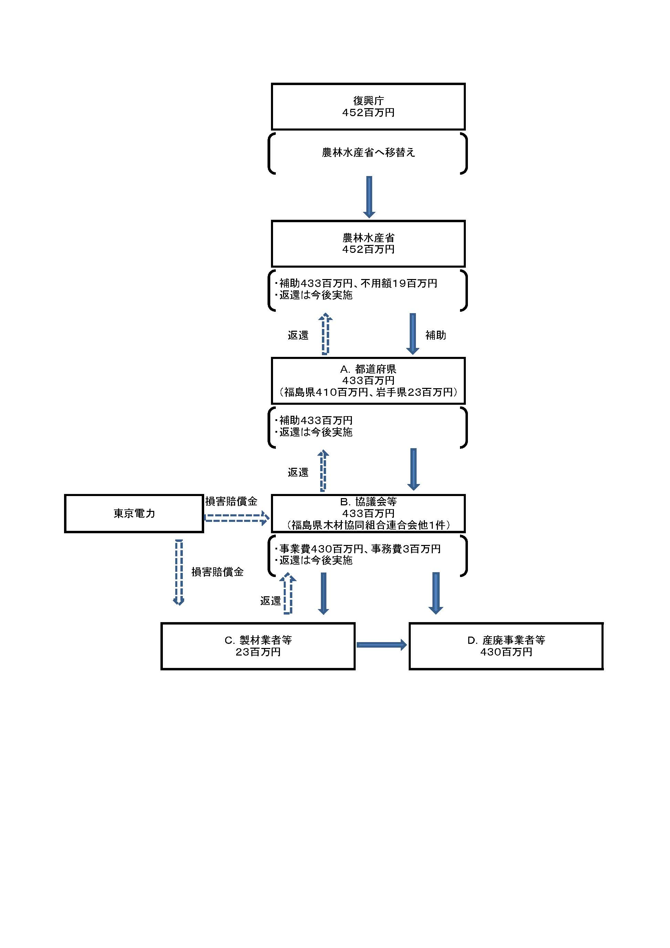

費目・使途 （「資金の流れ」においてブロックごとに最大の金額が支出されている者について記載する。費目と使途の双方で実情が分かるように記載） |  |  |  | A.都道府県（福島県） |  |  |  |  |  |  |  |  |  |  |  |  | E.
 |  |  |  | 費 目 |  | 使 途 |  |  |  |  |  |  |  |  | 金 額 (百万円） |  | 費 目 |  |  |  | 使 途 |  |  |  |  |  |  |  |  | 金 額 (百万円）
 |  |  |  | 廃棄物処理費 |  | 福島県木材協同組合連合会へ廃棄物処理等費用として支出 |  |  |  |  |  |  |  |  | 407
 |  |  |  | 事務費 |  | 福島県木材協同組合連合会へ廃棄物処理等に係る事務費として支出 |  |  |  |  |  |  |  |  | 3

 |  |  |  | 計 |  |  |  |  |  |  |  |  |  |  | 410 |  | 計 |  |  |  |  |  |  |  |  |  |  |  |  | 0
 |  |  |  | B.協議会等（福島県木材協同組合連合会） |  |  |  |  |  |  |  |  |  |  |  |  | F.
 |  |  |  | 費 目 |  | 使 途 |  |  |  |  |  |  |  |  | 金 額 (百万円） |  | 費 目 |  |  |  | 使 途 |  |  |  |  |  |  |  |  | 金 額 (百万円）
 |  |  |  | 廃棄物処理費 |  | (株)Ａ他３社へ廃棄物処理等費用として支出 |  |  |  |  |  |  |  |  | 407
 |  |  |  | 事務費 |  | 廃棄物処理等に係る事務費 |  |  |  |  |  |  |  |  | 3

 |  |  |  | 計 |  |  |  |  |  |  |  |  |  |  | 410 |  | 計 |  |  |  |  |  |  |  |  |  |  |  |  | 0
 |  |  |  | C.製材業者等 |  |  |  |  |  |  |  |  |  |  |  |  | G.
 |  |  |  | 費 目 |  | 使 途 |  |  |  |  |  |  |  |  | 金 額 (百万円） |  | 費 目 |  |  |  | 使 途 |  |  |  |  |  |  |  |  | 金 額 (百万円）
 |  |  |  | 廃棄物処理費 |  | (株)Ｄ他１社へ廃棄物処理等費用として支出 |  |  |  |  |  |  |  |  | 12

 |  |  |  | 計 |  |  |  |  |  |  |  |  |  |  | 12 |  | 計 |  |  |  |  |  |  |  |  |  |  |  |  | 0
 |  |  |  | D.産廃事業者等 |  |  |  |  |  |  |  |  |  |  |  |  | H.
 |  |  |  | 費 目 |  | 使 途 |  |  |  |  |  |  |  |  | 金 額 (百万円） |  | 費 目 |  |  |  | 使 途 |  |  |  |  |  |  |  |  | 金 額 (百万円）
 |  |  |  | 廃棄物処理費 |  | 産廃処理費 |  |  |  |  |  |  |  |  | 197

 |  |  |  | 計 |  |  |  |  |  |  |  |  |  |  | 197 |  | 計 |  |  |  |  |  |  |  |  |  |  |  |  | 0

 | 支出先上位１０者リスト
 | A.都道府県
 |  | 支 出 先 |  |  |  |  | 業 務 概 要 |  |  |  |  |  |  |  |  |  |  |  |  |  |  |  |  | 支 出 額 （百万円） |  |  | 入札者数 |  |  | 落札率
1 |  | 福島県 |  |  |  |  | 福島県木材協同組合連合会へ廃棄物処理等費用として支出 |  |  |  |  |  |  |  |  |  |  |  |  |  |  |  |  | 410 |  |  | - |  |  | -
2 |  | 岩手県 |  |  |  |  | 岩手県チップ協同組合へ廃棄物処理等費用として支出 |  |  |  |  |  |  |  |  |  |  |  |  |  |  |  |  | 23 |  |  | - |  |  | -

 | B．協議会等
 |  | 支 出 先 |  |  |  |  | 業 務 概 要 |  |  |  |  |  |  |  |  |  |  |  |  |  |  |  |  | 支 出 額 （百万円） |  |  | 入札者数 |  |  | 落札率
1 |  | 福島県木材協同組合連合会 |  |  |  |  | (株)Ａ他３社へ廃棄物処理等費用として支出 |  |  |  |  |  |  |  |  |  |  |  |  |  |  |  |  | 410 |  |  | - |  |  | -
2 |  | 岩手県チップ協同組合 |  |  |  |  | Ｇ(株)へ廃棄物処理等費用として支出 |  |  |  |  |  |  |  |  |  |  |  |  |  |  |  |  | 23 |  |  | - |  |  | -

 | C．製材業者等
 |  | 支 出 先 |  |  |  |  | 業 務 概 要 |  |  |  |  |  |  |  |  |  |  |  |  |  |  |  |  | 支 出 額 （百万円） |  |  | 入札者数 |  |  | 落札率
1 |  | Ｇ(株) |  |  |  |  | (株)Ｄ他１社へ廃棄物処理等費用として支出 |  |  |  |  |  |  |  |  |  |  |  |  |  |  |  |  | 23 |  |  | - |  |  | -

 | D．産廃事業者等
 |  | 支 出 先 |  |  |  |  | 業 務 概 要 |  |  |  |  |  |  |  |  |  |  |  |  |  |  |  |  | 支 出 額 （百万円） |  |  | 入札者数 |  |  | 落札率
1 |  | Ａ(株) |  |  |  |  | 廃棄物処理費 |  |  |  |  |  |  |  |  |  |  |  |  |  |  |  |  | 197 |  |  | - |  |  | -
2 |  | Ｂ(株) |  |  |  |  | 廃棄物処理費 |  |  |  |  |  |  |  |  |  |  |  |  |  |  |  |  | 104 |  |  | - |  |  | -
3 |  | Ｃ(株) |  |  |  |  | 堆肥化のためのバーク破砕処理費 |  |  |  |  |  |  |  |  |  |  |  |  |  |  |  |  | 97 |  |  | - |  |  | -
4 |  | (株)Ｄ |  |  |  |  | 廃棄物処理費 |  |  |  |  |  |  |  |  |  |  |  |  |  |  |  |  | 12 |  |  | - |  |  | -
5 |  | (有)Ｅ |  |  |  |  | 運搬費 |  |  |  |  |  |  |  |  |  |  |  |  |  |  |  |  | 11 |  |  | - |  |  | -
6 |  | (株)Ｆ |  |  |  |  | 運搬費 |  |  |  |  |  |  |  |  |  |  |  |  |  |  |  |  | 9 |  |  | - |  |  | -

